画像
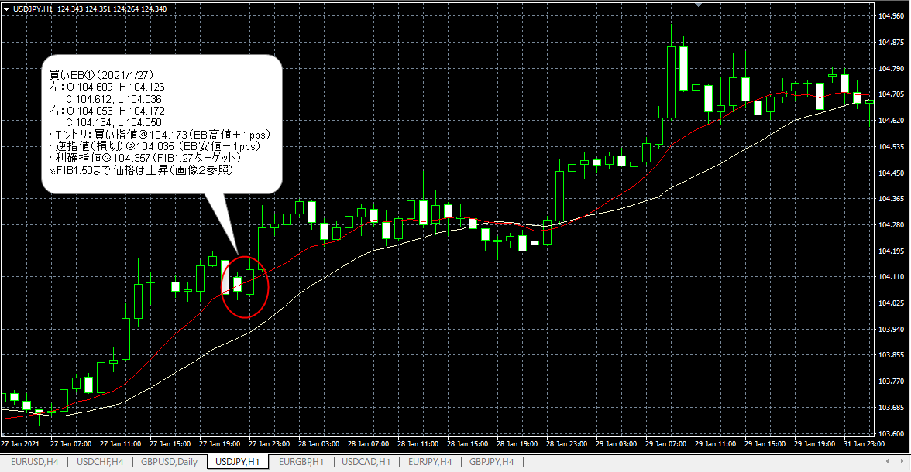
画像１：EBの確認
 | 買いEB① － トレード可能
 | 買いEB② － トレード不可

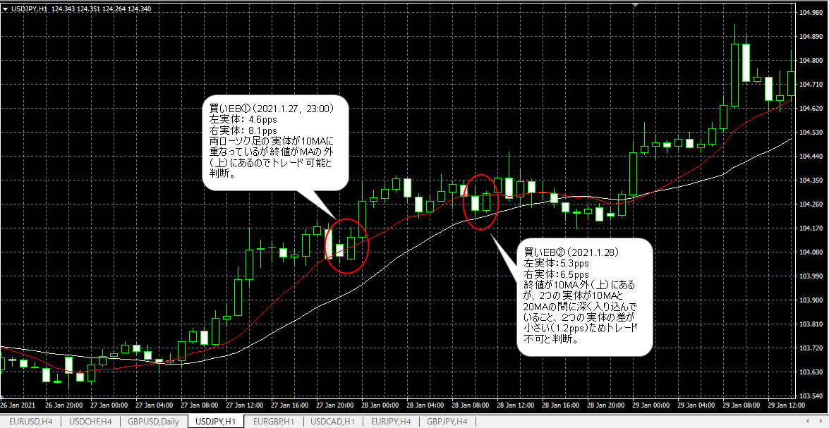

画像２：ＦＩＢの引き方
 | 【買いEB①】
 | ＦＩＢの引き方のが確認お願いします。ＥＢの高値・安値は２つのローソク足の最高値と最安値という理解です。

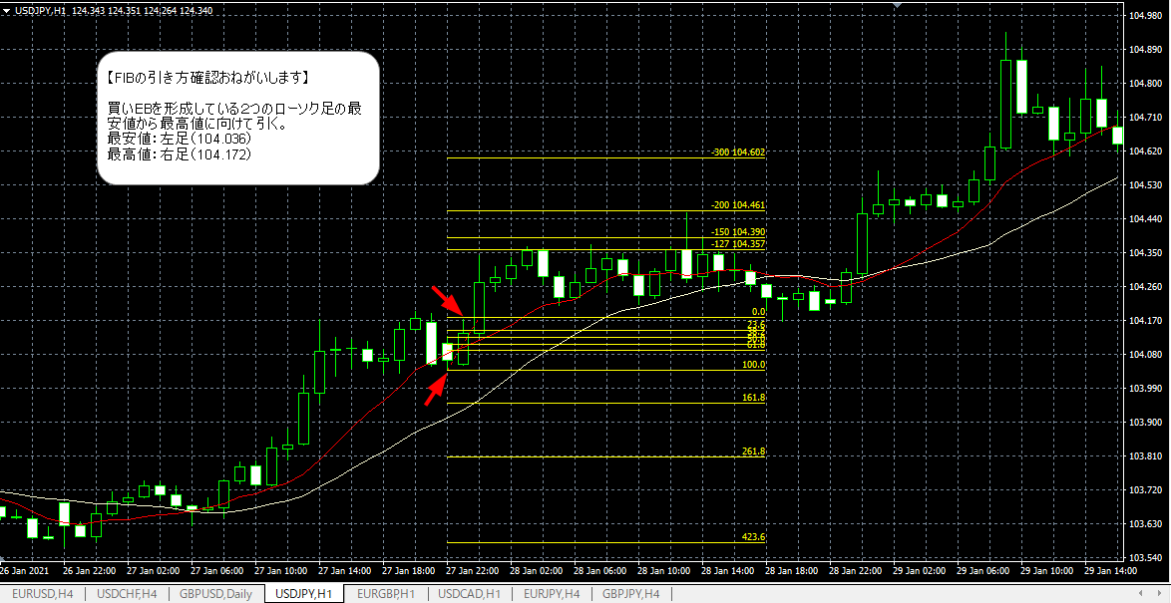

画像３：エントリから決済まで
 | エントリ指値→損切（逆指値）→利確ポイント指値（FIBターゲット）までの確認お願いします。

